Personajes
Fecha | Expositor | Tema | Tiempo | Web | Observaciones | Precio
 | Marco Antonio Regil | Descubre si tu mente es tu amiga ​​​​​​​o tu enemiga | 2h aprox | https://marcoantonioregil.com/ | Es la misma historia que cuenta en su Podcast y en la entrevista que hizo con los de "Mente y espiritu"
 | Marco Guerrero | Entrenamiento Online "Crea Tu Agencia en 30 Días" | 1h 50m aprox | https://www.instasecretos.com/ | Todo tiene un estilo, su face, su videos, su voz, no me gusto eso. Aunque el tema de la carta de trabajo voluntario me gusto. | De 497 UDF a 197 USD o 3x97 USD
 | Euge Oller | Conoce las Claves para Emprender y Generar Riqueza. | 40min aprox | https://emprendeaprendiendo.com/ | Sin tanto rollo de "Clase para tal hora" | 27USD y el 24/Jun/20 en 29USD
 | Miquel Baixas | Gran Libro de los Negocios Online | 2h 30min aprox | http://escuelanuevosnegocios.com | Solo rescate las formas de comercializar y eso al final del video | 23 EUR
 | Vilma Nunez | Consultor Digital para tener negocios estables y escalables | 2h 30min aprox | http://vilmanunez.com | Videos cortos, bien explicados, rapido. | 997 USD
 | Donna Eden | Cómo sanar y revitalizar tu salud sin medicamentos | 2h aprox | https://events.blinkwebinars.com/w/5376200147075072/watch-now?_ga=2.251254214.1931706180.1592331909-1925856553.1592331909#6446021076975616 | Despues del curso son excesisos los correos | 149 USD
 | Kale Anders | Cómo ser fluido en inglés en solo 3 meses independientemente de tu edad, talento o experiencia previa | 1h 50m aprox | https://kaleanders.com/ | Me gusto el: "Si no tienes ahora, deja tu numero y te llamamos" | 500 USD a 6x$149 USD
 | Victor Hugo Manzanilla | Academia de Héroes, Descubre los 7 pasos para destruir hábitos tóxicos y crear hábitos de éxito duradero. "El Poder del Hábito" | 2h 20m aprox | http://liderazgoHoy.com | Super largo, fue más "llame ya" que contenido | 594 USD a 50% 297 USD o 12x230 USD
24-Jun-20 | Sylvia Ortegon y Federico Isuani | Webinar: Hacia dónde deben mirar las marcas durante y después del Covid-19 | 1h | http://www.entornode.com/neo/descargas/webinarios/talkwaker.html

 | Luis Carlos | Formula de lanzamiento | 1 de 3h 14m, 2 de 3h 51m 3 de | https://formuladelanzamiento.com/fl-video1 | Por ver | ND
 | Dan Goldsmit | Cómo comenzar un negocio desde CERO usando el Marketing Digital. Mi Sistema de 3 Pasos Para Impulsar Las Ventas de Cualquier Negocio usando el Internet

 | Montserrat Beltrán | Feng shui para atraer abundancia, prosperidad y riqueza |  | https://www.fengshuimb.com |  | 167 EUR
 | Alberto Orozco | Equipo Lider en Latinoamérica de trading, enseñamos como generar dinero a través de Internet operando el mercado financiero mas grande del mundo Forex |  | https://kingofpips.com/ |  | 14,000 MX
 | Monica Galan Bravo | LOGRA UNA COMUNICACIÓN MÁS EFICIENTE, MÁS PERSUASIVA Y MÁS ATREVIDA. |  | https://www.metodobravo.com/tienda/ https://monicagalan.com/tlp/ |  | 1197 EUR
 | Héctor de la Hoya | Benshorts es una plataforma en línea dirigida a estudiantes, profesionistas, emprendedores y empresarios para ofrecerles habilidades que puedan aplicar HOY en el mundo real. Dar ese extra que necesitas para diferenciarte de los demás. |  | https://www.benshorts.com/ |  | 21 USD

 | Richard Branson

 | Juan Merodio
 | Blogger, Speaker & International Advisor in Marketing & Digital Transformation

 | ¿QUÉ DICEN OTROS LÍDERES DE VICTOR HUGO MANZANILLA?

 | 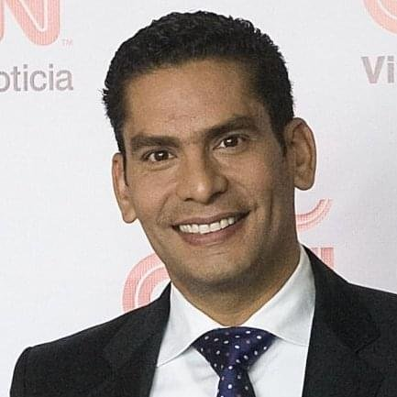 "Victor Hugo Manzanilla, un hombre apasionado por transformar pensamientos limitantes y destruir miedos, no solo determina el camino y el instante preciso en que debemos echar a andar. Va más allá y propone cómo hacerlo, a través de un proceso sencillo y eficaz, capaz de guiarnos hasta la misma realización de los sueños."

 | ISMAEL CALA - Presentador de CNN y exitoso conferencista internacional.

 | 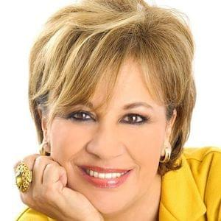 "Victor Hugo Manzanilla es uno de los mejores autores y profesores de liderazgo que conozco"

 | SONIA GONZÁLEZ - Autora bestseller del libro "El ABC de la comunicación" y "Power People".

 | 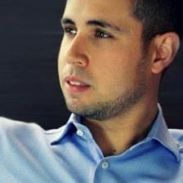 “No puedo entender cómo una persona después de pasar por la Academia de Héroes no puede conquistar sus sueños en el corto y mediano plazo. Esta información es vital para el éxito masivo”.

 | ALEX KEI - Exitoso empresario on-line y experto en lifestyle entrepreneurship.

 |  “Victor Hugo es uno de los mejores comunicadores en el área de liderazgo y crecimiento personal que he conocido. Recomiendo su programa como una herramienta imprescindible en tu desarrollo como ser humano”

 | JORGE COTA - Conductor del exitoso programa de radio "Más de la vida"

 |  “Despierta tu Héroe Interior es uno de los mejores libros que me he leído en mi vida… Victor Hugo escribe más y continúa tu labor de desarrollo del liderazgo…”

 | ALBERTO MOTTESI - Líder de alta influencia en latinoamérica y llamado "El pastos de los presidentes"

 |  “Victor Hugo nos alienta a buscar el «éxito con sentido» -con significado, con propósito. Nos anima a movernos a un plano diferente en la vida en el que desarrollamos una nueva escala de valores para nuestras metas.”

 | ANDRES PANASIUK - Experto financiero y autor del bestseller "Cómo llego a fin de mes"

 |  “Victor Hugo es uno de los mejores líderes y maestros que conozco. Siempre es un placer tenerlo como invitado en mi programa. Sus enseñanzas son lo mejor!”

 | ANDRES GUTIERREZ- Experto financiero y conductor del programa "Machete pa tu billete"

 |  “Que privilegio tan grande ha sido conocer a Victor. Desde que lo conocí he seguido sus enseñanzas y sólo puedo decir que cada segundo y centavo invertido ha tenido un impacto trascendental en mi vida. La persona en la que me he convertido tiene un valor incalculable. Te invito a darte el maravilloso regalo de la transformación e inscribirte, te lo vas a agradecer tanto como yo lo hice después de haberme inscrito!”

 | SPENCER HOFFMAN - Autor del libro "Los 15 milagros del amor" y representante de John Maxwell para México.

